冬割計算表（一般用）
①最初にご宿泊日を選択してください↓↓
③部屋増し料が発生する場合は
選択してください。
↓↓

 | ご宿泊日 | 1 | 平日料金

 |  | 宿泊コース | 宿泊料 | 部屋増し料加算額 （部屋増し料とは？※下記参照） | 部屋増し料加算後宿泊料（円） | 冬割キャンペーン 割引額（円） | 地域限定クーポン 交付対象 | 一人当たりの 宿泊額（円）

 | 1人目 | 1 | 0 | 1 | 0 | 0 |  | 0
 | 2人目 | 1 | 0 | 1 | 0 | 0 |  | 0
 | 3人目 | 1 | 0 | 1 | 0 | 0 |  | 0
 | 4人目 | 1 | 0 | 1 | 0 | 0 |  | 0
 | 5人目 | 1 | 0 | 1 | 0 | 0 |  | 0
 | 6人目 | 1 | 0 | 1 | 0 | 0 |  | 0
 | 7人目 | 1 | 0 | 1 | 0 | 0 |  | 0
 | 8人目 | 1 | 0 | 1 | 0 | 0 |  | 0
 | 9人目 | 1 | 0 | 1 | 0 | 0 |  | 0
 | 10人目 | 1 | 0 | 1 | 0 | 0 |  | 0
②お一人様づつの宿泊プランを選択してください↑↑
 |  |  |  |  |  | 合計請求金額（円） |  | 0
 |  |  |  |  |  | 地域限定クーポン （1枚1,000円分） | 交付人数 | 0
 |  |  |  |  |  |  | 配付枚数（1人2枚） | 0
 |  |  |  |  |  |  | クーポン額 | 0
部屋増し料とは・・・？
お部屋の定員数に対して、規定を下回る宿泊人数の場合に発生する料金です。
※幼児は宿泊人数に含まれません。
※小学生は宿泊人数に含まれますが、部屋増し料は頂戴しておりません。
※ソロプランは対象外となります。部屋増し料は発生いたしません。
 |  | 料金表 | 平日料金 | 休日前料金
2 |  | 【大人】グルメコース | 16,727 | 17,937
3 |  | 【大人】Aコース | 12,492 | 13,702
4 |  | 【大人】Bコース | 11,403 | 12,613
5 |  | 【大人】くつろぎコース | 9,951 | -
6 |  | 【小学生】グルメコース | 13,794 | 14,641
7 |  | 【小学生】Aコース | 9,559 | 10,406
8 |  | 【小学生】Bコース | 8,470 | 9,317
9 |  | 【小学生】くつろぎコース | 7,018 | -
10 |  | 【小学生】お子様膳コース | 7,018 | 7,865
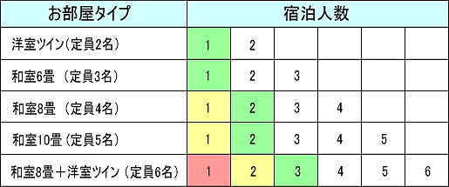
11 |  | 【幼児】※宿泊料は頂戴しておりません。 | 0 | 0

2
3
4
5
6
7 |  |  |  |  |  | 部屋増し料加算額（1人当たり）
8 |  |  |  |  |  |  | 平日 | 休日前
9 |  |  |  |  |  | 緑 | 605 | 1,210
10 |  |  |  |  |  | 黄 | 1,210 | 2,420
11 |  |  |  |  |  | 赤 | 1,815 | 3,630
 |  |  |  |  |  | 白 | 0 | 0

